LIME基本仕様
更新履歴
 | キミコイ_LIME基本仕様

 | ■概要

 |  | ・自由入力は行わず、選択肢の中から送信する文章を選択する方式
 |  |  | ・演出的に入力されているかのようなアニメーションは行う
 |  | ・基本的には現実のLINEに準拠した挙動を目指す
 |  | ・スキップ機能はLIMEには適用されない
 |  | ・LIME非表示時にメッセージが来た場合通知を再生する
 |  | ・ストーリー中、主人公自らメッセージを送る際は自動的に立ち上がり表示される

 | ■仕様

 | 画面仕様

 |  | ・画面サイズ
 |  |  | 575*800
 |  | ・画面向きは縦固定

①
 | ワイヤーフレーム
 |  |  |  | ・選択肢表示中 |  | ・選択肢非表示中
②
③
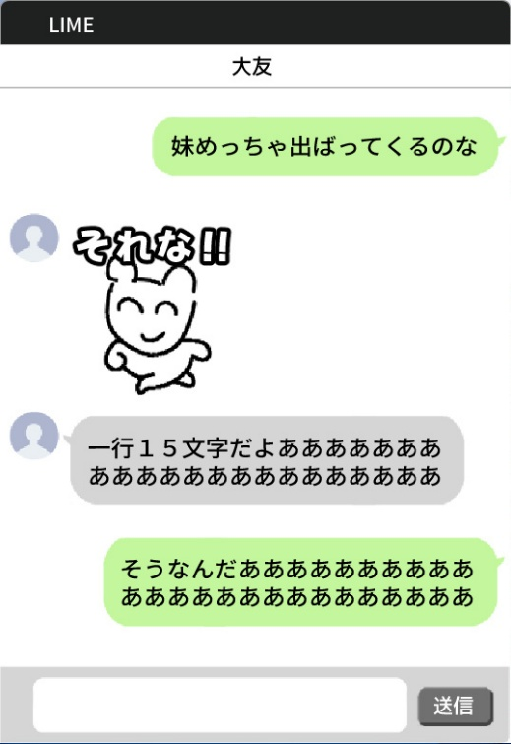

④

⑤

⑥
⑦

⑧

 |  | ① | トーク相手名 |  | 開いているチャット相手の名前を表示する
 |  | ② | 人物アイコン |  | 相手キャラのアイコン表示
 |  | ③ | 相手トークウィンドウ |  | 相手キャラから送られてきたテキストを表示する
 |  | ④ | スタンプ |  | 相手キャラまたはプレイヤーが送信した画像データ表示する
 |  | ⑤ | 自機トークウィンドウ |  | プレイヤーが送信したテキストを表示する
 |  | ⑥ | 送信候補ウィンドウ |  | プレイヤーがマウスオーバーしたテキストを表示する
 |  | ⑦ | 送信ボタン |  | 機能はなくデザインとしての表示
 |  | ⑧ | テキスト選択肢 |  | テキストの択を表示する

 | LINEテキスト表示仕様
 |  | ・使用フォントは「「Noto Sans JP(regular)」」
 |  | ・フォントサイズ：28px
 |  | ・文字数：1行15文字
 |  |  | ・チャットウィンドウのサイズはテキスト量に合わせて変更する
 |  | ・下から上に新しいチャットを表示していく(実際のLINEの挙動と同じ)

 | 仕様詳細

 | トーク画面仕様
 | ①トーク相手名

 |  | ・開いているトーク画面の相手キャラの名前を表示する
 |  | ・表示文字数は最大10文字
 |  |  | ・中央揃えで表示する
 |  | ・クリック等での機能は無し(デザイン的表示）

 | ②人物アイコン

 |  | ・キャラクターアイコン表示
 |  | ・クリック等での機能は無し(デザイン的表示）

 | ③相手トークウィンドウ

 |  | ・画面、上から順に古いメッセージのウィンドウを表示する
 |  | ・トークウィンドウのサイズはテキスト量に合わせて変更する
 |  | ・別のトークウィンドウが表示される場合はシームレスに画面上に移動させる
 |  | ・表示時にSEを再生する

 |  | ▼テキスト仕様
 |  | ・使用フォントは「「Noto Sans JP(regular)」」
 |  | ・フォントサイズ：28px
 |  | ・文字数：1行15文字

 | ④スタンプ

 |  | ・サイズ:190*190px
 |  | ・主人公や相手から送られてきたスタンプの表示機能
 |  | ・クリックで拡大などは行わない
 |  | ・プレイヤーが送信する際も選択するものではなくシナリオで定められた画像を送信したように演出を行うことでスタンプ機能とする

 | ⑤自機トークウィンドウ

 |  | ・画面、上から順に古いメッセージのウィンドウを表示する
 |  | ・トークウィンドウのサイズはテキスト量に合わせて変更する
 |  | ・別のトークウィンドウが表示される場合はシームレスに画面上に移動させる

 |  | ▼テキスト仕様
 |  | ・使用フォントは「「Noto Sans JP(regular)」」
 |  | ・フォントサイズ：28px
 |  | ・文字数：1行15文字

 | ⑥送信候補ウィンドウ⑦送信ボタン⑧選択肢

⑥
⑦

⑧

 |  | ▼⑥送信候補ウィンドウ
 |  | ・⑧でマウスオーバーした選択肢のテキストを表示する


 |  | ▼⑦送信ボタンについて

 |  | ・デザインをデザインアイコンに変更予定
 |  | ・機能を持たないデザインとしての表示

 |  | ▼⑧選択肢

 |  | ・プレイヤーにどのテキストを送信するか選択させる要素
 |  | ・マウスオーバー時に色を変える
 |  |  | ・マウスオーバーしたものを⑥に表示させる
 |  | ・クリックで送信する
 |  | ・文字数は15文字*1行
 |  | ・選択肢は最大3つ※シナリオに応じて変更の可能性あり

 |  | ・選択肢が表示されない場合は選択肢のUIを閉じる
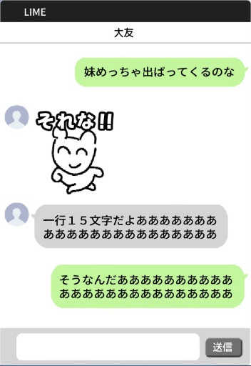

 | 以上

通知基本仕様
更新履歴
 | キミコイ_通知基本仕様

 | ■概要

 |  | ・LIMEが非表示中に新規のメッセージが届いているときに表示する
 |  |  | ・通知を行うのは最初のフルスク時とLIME非表示時の2つ
 |  | ・通知方法は「バナー」想定
 |  | ・バナー表示時にはSEを再生する
 |  | ・文字数は15文字

 | ■仕様

 | フロー
新規MSG

LIME表示中
通知表示なし
最前表示
MSG表示

LIME非表示
通知表示
バナー
クリック
LIME起動
最前表示
MSG表示

 | バナー詳細
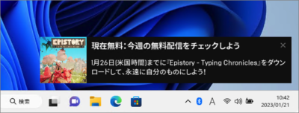

テキスト
キャラ名

 |  | ・「LIME」が非表示中必ず表示する
 |  |  | ・LIMEが表示中は通知ではなくウィンドウを最前に持ってくるようにする
 |  |  | ・LIMEを表示していない場合は起動し表示させる
 |  |  | ・バナーをクリックしないとストーリーが進行しないような形にしたい
 |  | ・通知をクリックするまで常に表示し続け、表示中は他をクリックしても無反応にする
 |  | ・通知が来たらクリックしないとゲームを進行させないため、複数通知は来ない想定
 |  | ・通知が来る時にはSEを再生させる

 |  | ▼バナー表示内容について
 |  | ・通知表示物は、アイコン、キャラ名、テキスト
 |  |  | ・アイコン：送信元のキャラクターのアイコンを表示する
 |  |  | ・キャラ名：送信元のキャラクター名を表示する
 |  |  | ・「新しいメッセージ」のテキストを表示する

 |  | ▼バナー非表示について
 |  | ・バナーをクリックした場合

 | 以上

